Use_Case
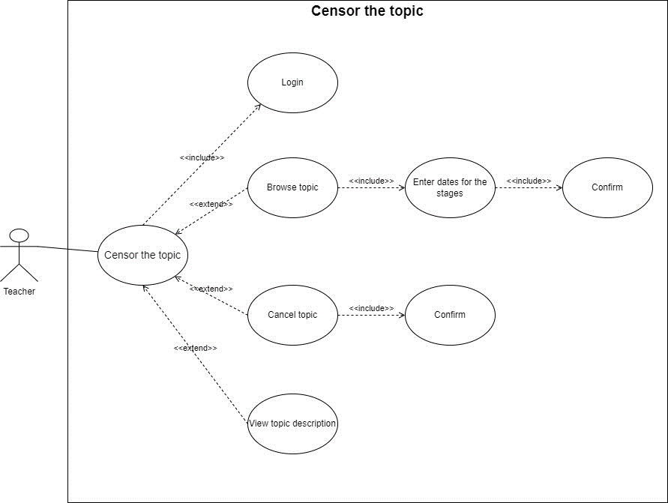
6.8.5 Kiểm duyệt đề tài

Class_Diagram
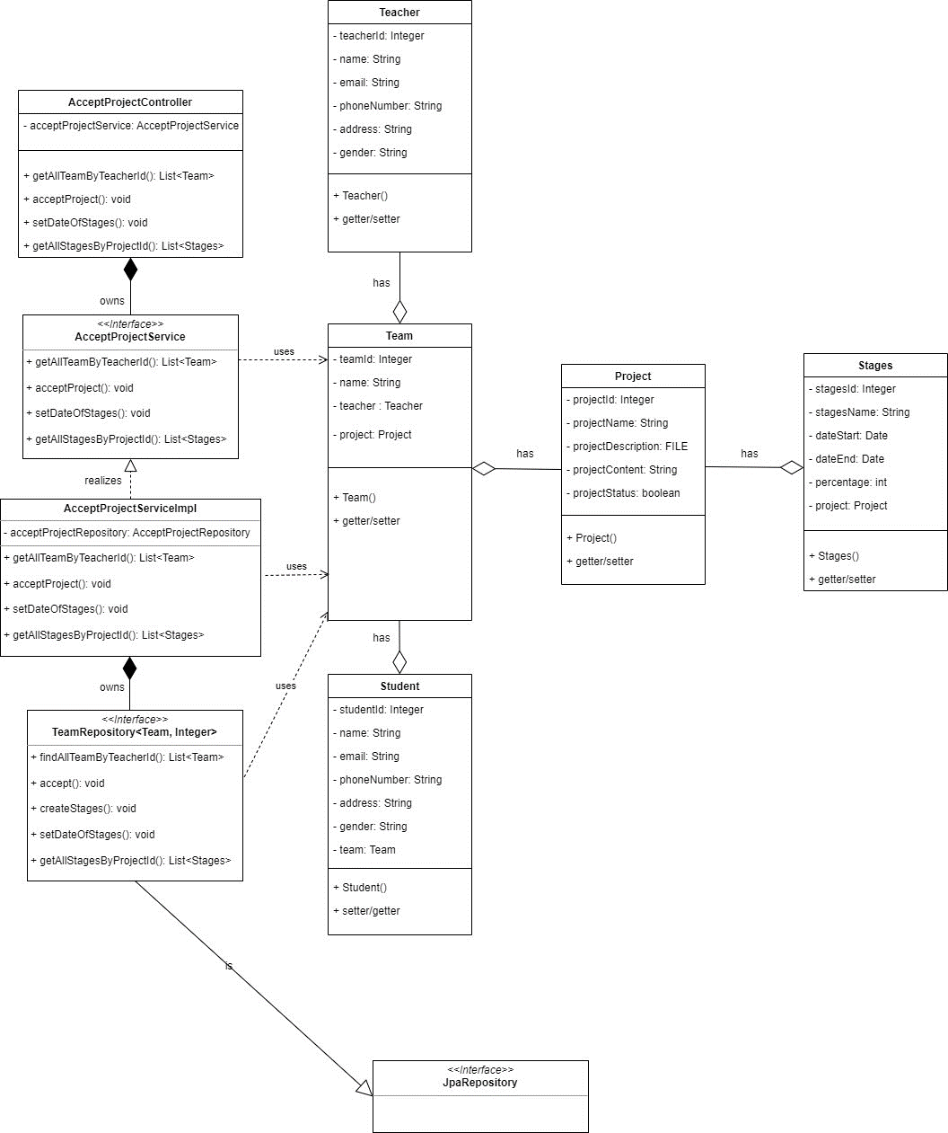
6.8.5 Kiểm duyệt đề tài

Sequence_Diagram
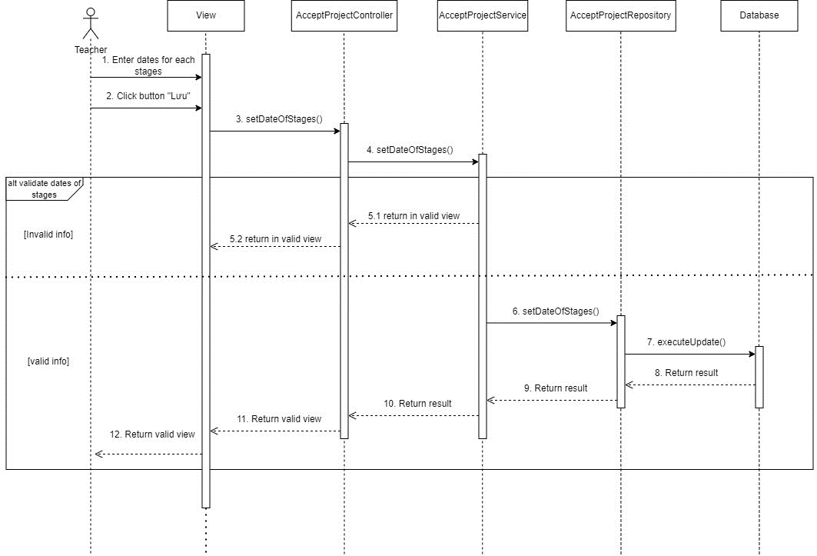
6.8.5 Kiểm duyệt đề tài (Màn hình danh sách nhóm & đề tài)

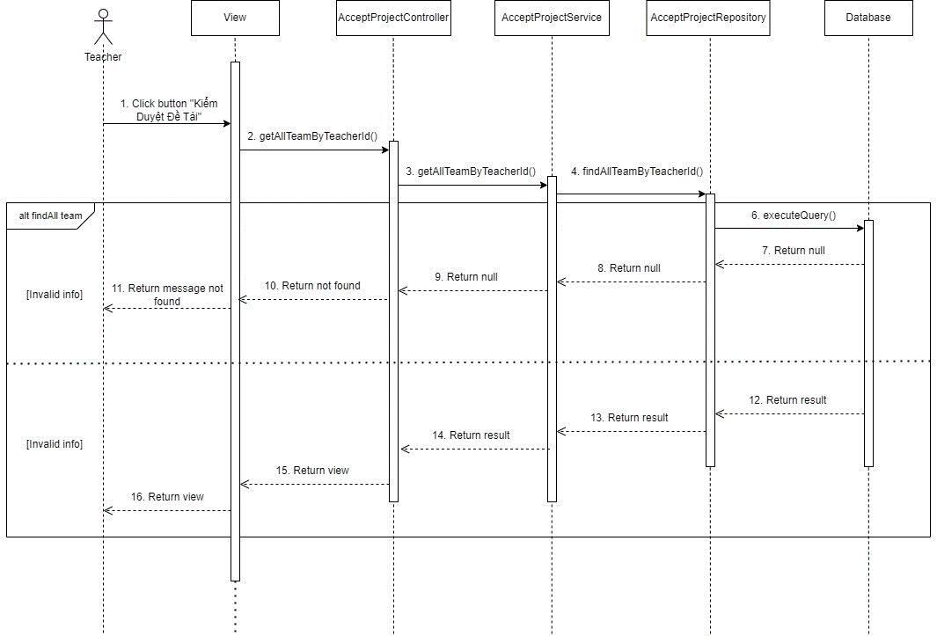

6.8.5 Kiểm duyệt đề tài (Duyệt)

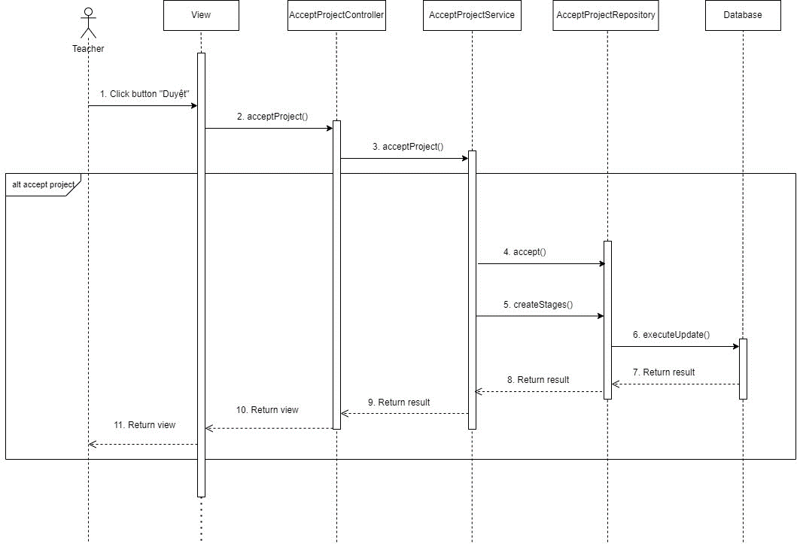

6.8.5 Kiểm duyệt đề tài (Nhập ngày cho các giai đoạn project)

